infos brutes
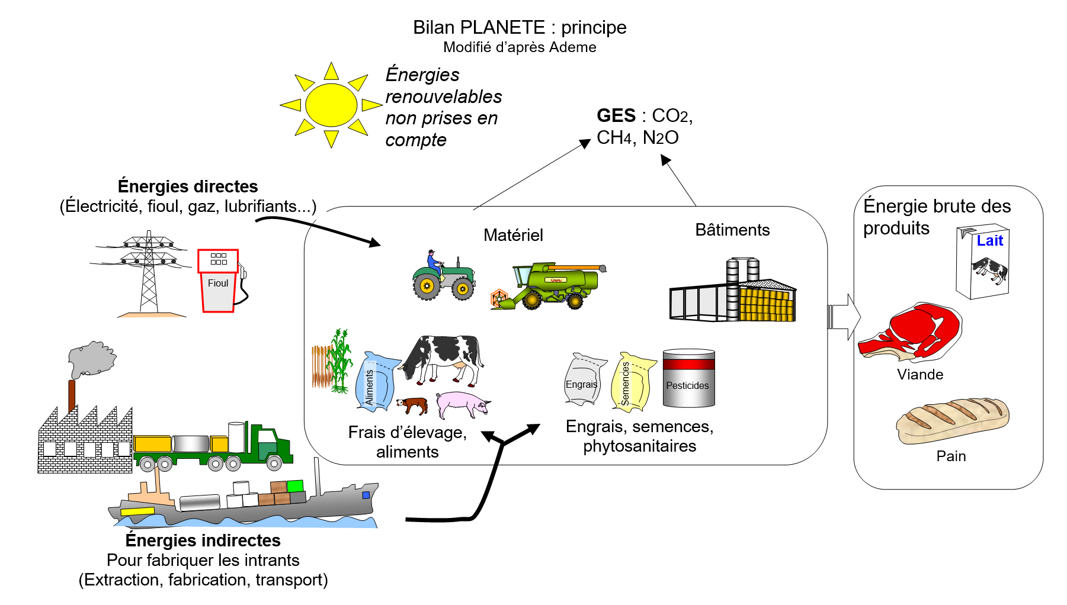
LES BILANS ÉNERGÉTIQUES DES EXPLOITATIONS AGRICOLES Dépenses énergétiques et émissions de gaz à effet de serre (GES)
ACTIVITÉ : complétez le tableau (en utilisant les fonctionnalités du tableur) pour comparer les coûts énergétiques et les émissions de GES de quelques exploitations agricoles.
 | Bovins | Volailles grasses | porcs | lait | Céréales (cultures irriguées) | Légumes | Fruits | vin | INFORMATIONS
Consommation d'eau (m3) | inconnu | inconnu | inconnu | inconnu | 55978 | 23720 | 21439 | 33750 | La production a été estimée en tonne de produit vendu. Pour le vin et le lait on réalise l'approximation suivante 1L = 1 kg
Production (t) | 1264 | 205 | 308 | 271 | 547 | 338 | 15 | 566
Consommation énergétique des exploitations
 | Bovins | Volailles grasses | porcs | lait | Céréales (cultures irriguées) | Légumes | Fruits | vin
Rendement énergétique en GJ/t
 | Rendement énergétique en GJ/tonne produite | Volailles grasses
Bovins |  | 0
Volailles grasses |  | 0
porcs |  | 0
lait |  | 0
Céréales (cultures irriguées) |  | 0
Légumes |  | 0
Fruits
vin
INFORMATION RELATIVES AUX ENERGIES NON RENOUVELABLES
Produits pétroliers consommés (GJ) | 1798.75 | 358.80 | 719.5 | 350.6 | 637.8 | 355 | 8.3 | 1014 | Fioul , gaz etc
Électricité ( GJ) | 1682.5 | 494.20 | 673 | 219.5 | 183 | 197.4 | 7.6 | 1717
Énergie pour acheminer l'eau (GJ) | 332.5 | 89.20 | 10 | 13.3 | 202 | 108 | 0.37 | 39
Énergie pour les aliments ( GJ) | 21600 | 1304.50 | 1584 | 304.1 | 0 | 0 | 0 | 0
Énergie pour produire les engrais + phytosanitaires (GJ) | 766.75 | 241.20 | 306.7 | 237.6 | 1043 | 611 | 6.4 | 1632
Énergie pour produire les semences (GJ) | 655 | 0.60 | 26.2 | 10.8 | 66.7 | 60.5 | 0.21 | 17
Énergie pour l'achat de jeunes animaux (GJ) | 244.75 | 299.30 | 97.9 | 10.8 | 0 | 0 | 0 | 0
Énergie consommée pour produire matériel et batiments et autres (GJ) | 729.75 | 239.30 | 291.9 | 346 | 286 | 187 | 8.9 | 294.6
Total energie directe (GJ) |  |  |  |  |  |  |  |  | Gt : giga tonne et Mt : Méga tonne
Total énergie indirecte (GJ)
Consommation totale d'energie (GJ)
Rendement énergétique en GJ/tonne produite
Rendement énergétique en EQF/t produite |  |  |  |  |  |  |  |  | 1 EQF = 35,7 MJ ou 0,0357 GJ
Rendement energétique par kg ou litre produit
PRODUCTION DE GAZ A EFFET DE SERRE (GES)
CO2 (%) des émissions | 25 | 50 | 15 | 17 | 47 | 48 | 94 | 71
CH4 (%) des émissions | 52 | 10 | 63 | 53 | 0 | 0 | 0 | 0
N2O (%) des émissions | 23 | 40 | 22 | 30 | 53 | 52 | 6 | 29
Pouvoir de réchauffement global pour l'exploitation (PRG) unité teq CO2 | 9529 | 163.80 | 434.28 | 89.43 | 54.7 | 175 | 6.15 | 271
PRG teq CO2 / t de production
Pouvoir de réchauffement global en tonnes equivalentes en CO2 / t de production
 | PRG teq CO2 / t de production
Bovins
Volailles grasses
porcs
lait
Céréales (cultures irriguées)
Légumes
Fruits
vin

